Энергоресурсы
 | Расчет затрат на электроэнергию

Навигация |  | затраты на производственную электроэнергию
Исходные данные
Режим работы предприятия
Основные Фонды
Оборотные средства
Энергоресурсы
Водоснабжение
Отопление
Фонд оплаты труда
Страховые взносы
Смета
Плановая калькуляция |  | Затраты на электроэнергию, потребляемой на освещение помещений
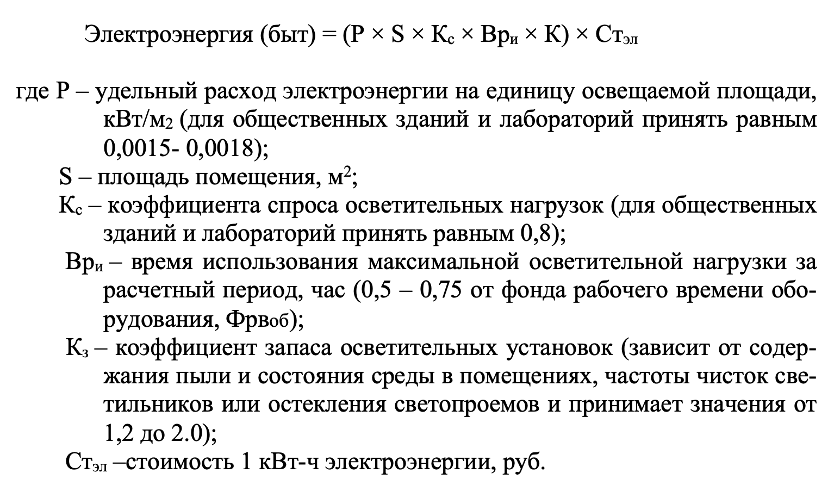
Структура себестоимости продукции
Налоги и Точка безубыточности
Денежные потоки |  |  | Результаты расчета затрат на электроэнергию представлены в таблице:
Оценка эффективности |  |  | Вид затрат | Сумма, руб.
Оценка инвестиционной привлекательности |  |  | Производственная электроэнергия | 0.0
 |  |  | Освещение | 0.0

Водоснабжение
 |  | Расчет затрат на водоснабжение

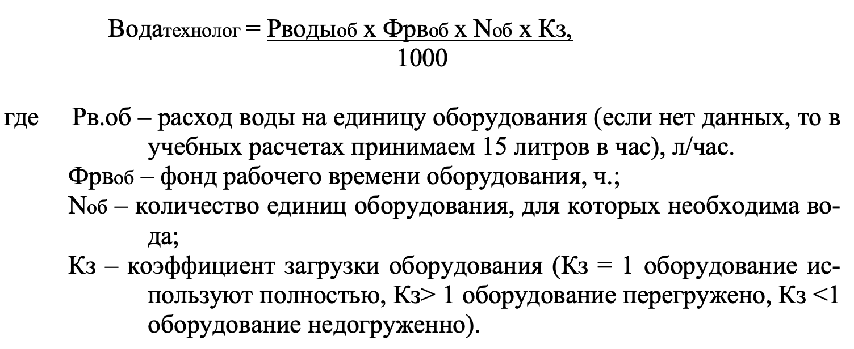
Навигация
Исходные данные
Режим работы предприятия
Основные Фонды
Оборотные средства
Энергоресурсы
Водоснабжение
Отопление
Фонд оплаты труда
Страховые взносы
Смета
Плановая калькуляция
Структура себестоимости продукции
Налоги и Точка безубыточности
Денежные потоки | Обозначение | Наименование | Численное значение
Оценка эффективности | Нв.об | расход воды на единицу оборудования (в учебных расчетах примем 15 литров в час), л/час. | Выберите значение
Оценка инвестиционной привлекательности | Тсут | действительный фонд времени работы оборудования (см. таблицу "Суточный фонд работы оборудования"), час | 0
 | Nоб | количество единиц оборудования, для которых необходима вода, шт. | Выберите значение
 | Кз | коэффициент загрузки оборудования (Kз = 1 оборудование используют полностью, Kз > 1 оборудование перегружено, Kз <1 оборудование недогруженно) | Выберите значение
 | Qв.об. | расход воды на технологические нужды, м3/год
 | Затратыв.об. | затраты на водоснабжение и водоотведение, руб./год | #VALUE!

Структура себестоимости прод
Сырье и материалы | 0.00
Покупные комплектующие изделия, полуфабрикаты и услуги производственного характера | 0.00
Энергия на тех. цели | 0.00
Вода | 0.00
Оплата труда производственных рабочих | 0.00
Страховые взносы | 0.00
Амортизация технологического оборудования | 0.00
Текущий ремонт технологического оборудования | 0.00
Амортизация зданий, инвентаря, оборудования общепроизводственного назначения | 0.00
Освещение | 0.00
Отопление | 0.00
Оплата труда РСС (руководителей, специалистов, служащих) | 0.00
Страховые взносы | 0.00
Аренда | 0.00
Общехозяйственные расходы | 0.00
командировки, канц. товары, интернет, сертификация (руб.) | 0.00
Коммерческие расходы | 0.00
маркетинг, реклама (руб.) | 0.00
 |  | Структура себестоимости продукции

Навигация | № п/п | Наименование статьи затрат | Сумма (руб.) за год | Сумма (руб.) за ед. продукции | Вид расходов
Исходные данные | 1 | Сырье и материалы | 0.00 | 0.00 | Выберите значение
Режим работы предприятия | 2 | Покупные комплектующие изделия, полуфабрикаты и услуги производственного характера | 0.00 | 0.00 | Выберите значение
Основные Фонды | 3 | Энергия на тех. цели | 0.00 | 0.00 | Выберите значение
Оборотные средства | 4 | Вода | 0.00 | 0.00 | Выберите значение
Энергоресурсы | 5 | Оплата труда производственных рабочих | 0.00 | 0.00 | Выберите значение
Водоснабжение | 6 | Страховые взносы | 0.00 | 0.00 | Выберите значение
Отопление | 7 | Амортизация технологического оборудования | 0.00 | 0.00 | Выберите значение
Фонд оплаты труда | 8 | Текущий ремонт технологического оборудования | 0.00 | #DIV/0! | Выберите значение
Страховые взносы | 9 | Сумма (п. 1- 8) Итого: | 0.00 | 0.00
Смета | 10 | Амортизация зданий, инвентаря, оборудования общепроизводственного назначения | 0.00 | 0.00 | Выберите значение
Плановая калькуляция | 11 | Освещение | 0.00 | 0.00 | Выберите значение
Структура себестоимости продукции | 12 | Отопление | 0.00 | 0.00 | Выберите значение
Налоги и Точка безубыточности | 13 | Оплата труда РСС (руководителей, специалистов, служащих) | 0.00 | 0.00 | Выберите значение
Денежные потоки | 14 | Страховые взносы | 0.00 | 0.00 | Выберите значение
Оценка эффективности | 15 | Аренда | 0.00 | 0.00 | Выберите значение
Оценка инвестиционной привлекательности | 16 | Общепроизводственные расходы (п. 10 - 15) Итого: | 0.00 | 0.00
 | 17 | Производственная себестоимость (п. 9 + 16) Итого: | 0.00 | 0.00
 | 18 | Общехозяйственные расходы | 0.00 | 0.00 | Выберите значение
 | 19 | командировки, канц. товары, интернет, сертификация (руб.) | 0.00 | 0.00 | Выберите значение
 | 20 | Коммерческие расходы | 0.00 | 0.00 | Выберите значение
 | 21 | маркетинг, реклама (руб.) | 0.00 | 0.00 | Выберите значение
 |  | Полная себестоимость за год (п 17 - 21) Итого: | 0.00 | 0.00

 | Выводы:

Налоги и Точка безубыточности
Навигация | Расчет точки безубыточности (формулы и график)
Исходные данные | ЗАПОЛНЯЕТЕ ТОЛЬКО ЯЧЕЙКИ, ВЫДЕЛЕННЫЕ КРАСНЫМ ЦВЕТОМ!
Режим работы предприятия
Основные Фонды | Объем (т) | 0 | 350000
Оборотные средства | Постоянные затраты | 0.0 | 0.0
Энергоресурсы | Переменные затраты | 0.0 | 0.0
 | Переменные затраты на единицу | 0.0 | 0.0
Водоснабжение | Общие затраты | 0.0 | 0.0
Отопление | Выручка | 0.0 | 0.0
Фонд оплаты труда | Точка безубыточности (т) | #DIV/0!
Страховые взносы | Точка безубыточности (руб) | #DIV/0!
Смета | Себестоимость за единицу | 0.0
Плановая калькуляция | Маржинальный доход (цена-переменные затраты на единицу) | 0.0
Структура себестоимости продукции | Прибыль (%) | 0
Налоги и Точка безубыточности | НДС (%) | 0
Оценка эффективности | Цена (себестоимость + прибыль) | 0.0
Оценка инвестиционной привлекательности

 | Объем продаж | 0
 | Постоянные затраты | 0.0
 | Переменные затраты | 0.0
 | Минимальная цена (техничсекая цена) | #DIV/0!

 | Данные |  | Примечание
 | Выручка | 0 | Верно
 | Прибыль от реализации | 0 | Верно
 | Налогооблагаемая прибыль | 0 | Верно
 | Чистая прибыль | 0 | Верно
 | Рентабельность продукции | 0.0% | #DIV/0!
 |  | Округлите до целого значения

 | Налоговое бремя (отчисления в бюджет) |  | Примечание
 | НДС | 0.0 | Верно
 | Страховые взносы | 0.0 | Верно
 | Налог на прибыль | 0.0 | Верно
 |  | Округлите до целого значения

 | Выводы:

